Table des matières
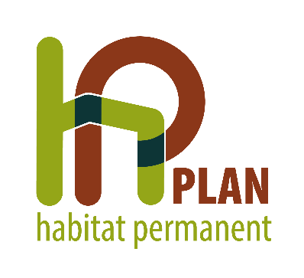

 |  |  |  | ETAT DES LIEUX 2023

PLAN HP de |  |  | HASTIÈRE

Table des matières:
1. | EQUIPEMENTS HP
2. | EQUIPEMENTS NON RECONVERTIBLES EN HABITAT VERT
2.1. |  | PUBLIC HP ET HABITAT
2.2. |  | ENTRÉES AU COURS DE L'ANNÉE 2023
2.3. |  | DÉPARTS AU COURS DE L'ANNÉE 2023
2.4. |  | RELOGEMENTS EN LOGEMENT TRADITIONNEL PRIVÉ OU D'UTILITÉ PUBLIQUE AU COURS DE L'ANNÉE 2023
3. | EQUIPEMENTS RECONVERTIS EN HABITAT VERT
3.1. |  | PUBLIC HP
3.2. |  | HABITAT ET OCCUPATION
3.3. |  | RELOGEMENTS EN LOGEMENT TRADITIONNEL PRIVÉ OU D'UTILITÉ PUBLIQUE
4. | VALIDATION DE L'ÉTAT DES LIEUX

